Invulinstructie
Invulinstructie en toelichting
 | Alle rubrieken |  |  |  |  |  |  | Vloeren/plafonds |  | Installaties |  |  |  |  |  |  |  |  |  |  |  |  |  |  |  |  |  |  |  |  |  |  |  |  |  |  |  |  |  |  | Signalering verduurzamingsopties

 | Ruimte voor annotaties | Locatie | Isolatiewaarde (tabel X) | Isolatiewaarde (tabel Y) | Uitzondering delen qua monumentale waarde | Vochtproblemen | Benodigde foto's | Kruipruimte | Verwarmde onderdakse ruimte | Verwarming |  |  |  |  |  |  |  |  |  | Koeling |  |  |  | Warmtapwater |  |  |  |  |  |  | Ventilatie |  |  |  |  | Energie-opwekking
 |  |  |  |  |  |  |  |  |  | Biomassaketel | HRE-ketel/WKK | HR-ketel | Hybride installatie | Kachels | Luchtverwarmer | VR-ketel | Warmte/koude-opslag | Warmtenet | Warmtepomp | Compressiekoelmachine | Absorptiekoelmachine | Warmte/koude-opslag | Warmtepomp | Combiketel | Douche-wtw | Elektrische boiler | Gasboiler | Geiser | Warmtepompboiler | Zonneboiler | Natuurlijk | Natuurlijke aanvoer/mechanische afvoer (wisselstroom) | Natuurlijke aanvoer/mechanische afvoer (gelijkstroom) | Balansventilatie zonder warmteterugwinning | Balansventilatie met warmteterugwinning | PV-panelen | PVT-panelen | Zonnecollectoren (zonneboiler) | Windturbines | Waterkrachtcentrale

Toelichting | Hier kunnen opmerkingen en toelichtingen worden ingevuld. | Voor zover schildelen afwijkend zijn qua samenstelling worden deze in aparte kolom ingevuld | Indien bekend dan wordt hier de R-waarde ingevuld. Is dit niet bekend is dan wordt zo mogelijk de isolatiedikte ingevuld of anders (een indicatie van) het jaar van aanbrengen. | Indien bekend dan wordt hier de U-waarde ingevuld. Is dit niet bekend is dan wordt zo mogelijk het type glas ingevuld of anders (een indicatie van) het jaar van aanbrengen. | Hier worden gebouwdelen vermeld die een substantieel hogere of lagere monumentale waarde hebben dan de gemiddelde waarde van het totaalbeeld. | Voor zover vochtproblemen in het bouwkundig opnamerapport staan vermeld worden deze hier ingevuld. Indien geen opnamerapport aanwezig dan invullen op basis van eigen waarneming en/of op aangeven van eigenaar. | Foto's bijvoegen van de desbetreffende gebouwdelen. | De hoogte van de eventueel aanwezig kruipruimte is van belang omdat dit bepalend is voor de vloerisolatie-opties. | Het al dan niet verwarmd zijn van deze ruimte is bepalend voor de optie zoldervloerisolatie. | Voor een biomassaketel worden houtmaterialen zoals bijvoorbeeld brandhout, pellets en houtsnippers als brandstof gebruikt. Een biomassaketel is doorgaans herkenbaar aan een aparte opslagbuffer voor biomassa naast de ketel. | Deze installaties produceren naast warmte ook elektriciteit. Indien het typeplaatje niet aanwezig of onleesbaar is kan een HRE-ketel ook herkend worden aan de ingebouwde stirlingmotor waarmee de stroom wordt opgewekt. | Dit zijn doorgaans ketels van na 1998. De worden als energiezuinig beschouwd. Wel is het zo dat het rendement terugloopt met de jaren, zodat het toch een besparingsoptie kan zijn om een HR-ketel ouder dan 10 jaar te vervangen. Indien het typeplaatje of de sticker van het HR-keurmerk niet aanwezig of onleesbaar is dan kan een HR-ketel ook herkend worden aan de condenswaterafvoer - vaak een grijze pvc buis - die zich onder de ketel bevindt. | Deze bestaat over het algemeen uit een combinatie van een warmtepomp en een HR-ketel, dus herkenbaar door de aanwezigheid van beide warmtebronnen. | Lokale verwarming door middel van kachels/haarden heeft allerlei verschijningsvormen, zoals vrijstaande kachels met zichtbare vlammen en wandhaarden. Wat ze gemeenschappelijk hebben is dat een centrale leiding voor het cv-water ontbreekt. | Luchtverwarming varieert van lokale plintverwarmers - die vaak onder een keukenblok te vinden zijn - tot centrale units die het hele pand verwarmen. Een luchtverwarmingssysteem is onder meer te herkennen aan de inblaasroosters voor warme lucht in of net boven de vloer. Centrale luchtverwarmingsunits zijn herkenbaar aan de dikke luchtkanalen die uit de unit komen. | Dit zijn doorgaans ketels van voor 1998. De worden als energie onzuinig beschouwd. Indien het typeplaatje niet aanwezig of onleesbaar is dan kan een VR-ketel ook herkend worden aan het feit dat er geen condenswaterafvoer onder de ketel zit (een pvc-afvoerbuis ontbreekt). | WKO is een vorm van energieopslag in de bodem. Nabij het gebouw bevinden zich twee waterbronnen, de warme bron en de koude bron. Deze installatie is herkenbaar aan de dikke leidingen die door de kelderwand of gevel naar buiten gaan. | Indien geen verwarmingstoestel in het gebouw aanwezig is dan is er sprake van collectieve verwarming (een warmtenet) zoals stads- of blokverwarming. Een warmtenetaansluiting is herkenbaar door de afwezigheid van een verwarmingstoestel en de aanvoer- en retourleidingen die via de vloer of buitenwand de meterkast binnenkomen en uitgaan. | Warmtepompen maken gebruik van warmte uit de lucht of bodem(water). Een warmtepomp is doorgaans groter dan een cv-ketel. Een lucht-warmtepomp is verder herkenbaar aan de buitenunit voorzien van een zichtbare ventilator. Een water-warmtepomp heeft deze unit niet en is herkenbaar aan de waterleidingen door de gevel of vloer die aangesloten zijn op een bodembron. | Dit type koelmachine werkt op dezelfde manier als een koelkast door een koudemiddel te comprimeren en vervolgens te laten expanderen. Een airconditioner is hiervan een voorbeeld. | Dit type koelmachine werkt op basis van thermische compressie, wat eigenlijk neerkomt op koelen met warmte. Deze warmte is doorgaans afkomstig van restwarmte van bijvoorbeeld een warmtekrachtinstallatie of externe warmtelevering. Absorptiekoelmachines worden daarom meestal in combinatie met een warmtenet toegepast en het gaat hierbij vaak om hogere vermogens, zodat deze installaties over het algemeen groot zijn. | WKO is een vorm van energieopslag in de bodem. Nabij het gebouw bevinden zich twee waterbronnen, de warme bron en de koude bron. Deze installatie is herkenbaar aan de dikke leidingen die door de kelderwand of gevel naar buiten gaan. | Warmtepompen maken gebruik van warmte uit de lucht of bodem(water). Een warmtepomp is doorgaans groter dan een cv-ketel. Een lucht-warmtepomp is verder herkenbaar aan de buitenunit voorzien van een zichtbare ventilator. Een water-warmtepomp heeft deze unit niet en is herkenbaar aan de waterleidingen door de gevel of vloer die aangesloten zijn op een bodembron. | Deze ketels zorgen zowel voor verwarming als voor warmtapwater. Er bestaan twee principes namelijk doorstroomtoestellen die alleen tapwater verwarmen zodra er vraag is, en toestellen met voorraadvat die een bepaalde hoeveelheid water op temperatuur houden die altijd direct beschikbaar is. Deze toestellen zijn herkenbaar aan de extra aanvoer- en retourleidingen voor warmtapwater. | Een douche-wtw haalt warmte uit wegstromend douchewater en gebruikt die om koud leidingwater voor te verwarmen. Er zijn twee principes namelijk, douchepijp-wtw (verticaal) en douchegoot-wtw (horizontaal). Een douchegoot-wtw is herkenbaar aan de warmtewisselaar (spiralen) onder het rooster. Een douchepijp-wtw is onzichtbaar weggewerkt in de vloer onder de douche en dus visueel moeilijk waarneembaar. | Voorraadvat voor warmtapwater dat verwarmd wordt door middel van elektriciteit. Behalve de waterleidingen is alleen een stroomaansluiting aanwezig. | Voorraadvat voor warmtapwater dat verwarmd wordt door middel van verbranding van aardgas. Herkenbaar aan de gasleiding. | Doorstroomverwarmer voor warmtapwater dat in de meeste gevallen verwarmd wordt door middel van verbranding van aardgas. | Voorraadvat voor warmtapwater dat verwarmd wordt door middel van het warmtepompprincipe. Herkenbaar aan de dikke luchtaanvoer- en luchtafvoerkanalen. | Voorraadvat voor warmtapwater dat verwarmd wordt door middel van zonnewarmte via zonnecollectoren. Herkenbaar aan de aanvoer- en afvoerleidingen die naar de zonnecollectoren op het dak gaan. | In dit geval is geen ventilatiesysteem aanwezig. | Een mechanisch afvoersysteem is herkenbaar aan een ventilatie-unit met één kanaal naar buiten toe (afvoerkanaal) en één of meerdere kanalen naar binnen toe (afzuigkanalen). De oudere typen beschikken over een wisselstroomventilator. | Een mechanisch afvoersysteem is herkenbaar aan een ventilatie-unit met één kanaal naar buiten toe (afvoerkanaal) en één of meerdere kanalen naar binnen toe (afzuigkanalen). De nieuwere typen beschikken over een gelijkstroomventilator die energiezuiniger is dan wisselstroom. | Balansventilatie is herkenbaar aan twee kanalen naar buiten toe (afvoerkanaal en aanvoerkanaal) en twee kanalen naar binnen (afzuigkanaal en inblaaskanaal). Bij balansventilatie zonder warmteterugwinning zit er geen warmtewisselaar in de ventilatie-unit. | Balansventilatie is herkenbaar aan twee kanalen naar buiten toe (afvoerkanaal en aanvoerkanaal) en twee kanalen naar binnen (afzuigkanaal en inblaaskanaal). Bij balansventilatie met warmteterugwinning zit er een warmtewisselaar in de ventilatie-unit. | PV-panelen leveren alleen stroom en hebben alleen elektrische bekabeling. | PVT-panelen leveren stroom en warmte en hebben zowel elektrische bekabeling als een waterleiding. Ze zien er nagenoeg hetzelfde uit als PV-panelen. Ze zijn iets dikker en zijn aan de binnenzijde van het dak herkenbaar doordat behalve elektrische leidingen er ook een waterleiding naar de panelen loopt. | Zonnecollectoren leveren alleen warmte en hebben alleen een waterleiding. Uiterlijk zijn er grote verschillen tussen verschillende typen collectoren. Er bestaan buiscollectoren die eenvoudig herkenbaar zijn omdat ze er heel anders uitzien dan PV/PVT-panelen. Maar er zijn ook zonnecollectoren die erg lijken op PV/PVT-panelen. Deze zijn van binnenuit herkenbaar omdat er alleen een waterleiding naar de panelen loopt. | Windturbines zijn er in vele varianten maar altijd duidelijk herkenbaar. | Mini waterkrachtcentrales komen we maar zelden tegen. Alleen locaties met stromend oppervlaktewater of enig verval zijn geschikt voor dergelijke systemen. | Op basis van de reeds uitgevoerde maatregelen, de monumentale waarden en specifieke aspecten zoals gevelafwerking, kruipruimte, verwarmde onderdakse ruimte, afgiftesysteem e.d. worden verduurzamingsopties automatisch voorgeselecteerd. Het kan natuurlijk zijn dat u op basis van de inspectie bepaalde opties juist wel of niet in de signalering wilt opnemen. U kunt dan een optie aan- of uitvinken. Zodra u een optie heeft gewijzigd is de automatische koppeling niet meer actief. Daarom kunt u deze invullijst niet meer gebruiken voor een ander gebouw. U moet dus telkens het originele lege invulformulier gebruiken voor elk volgend gebouw.
 |  |  |  |  |  |  |  |  |  |  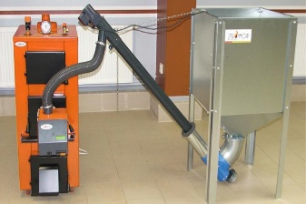 | 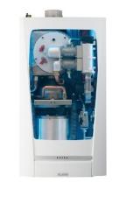 | 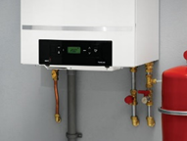 | 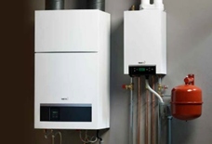 | 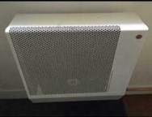 | 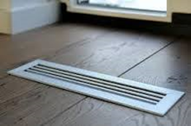 | 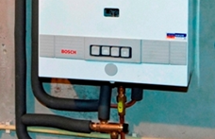 | 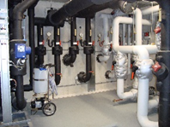 | 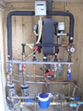 | 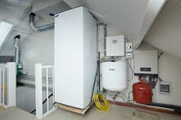 | 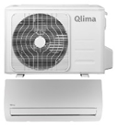 | 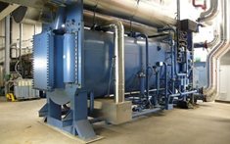 | 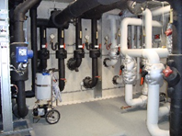 |  | 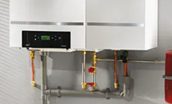 | 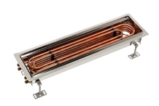 |  |  |  | 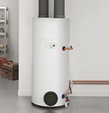 | 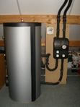 |  | 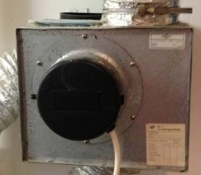 | 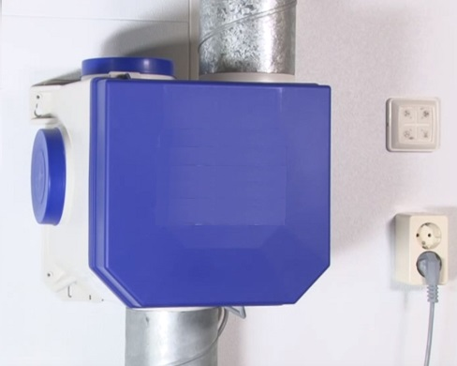 |  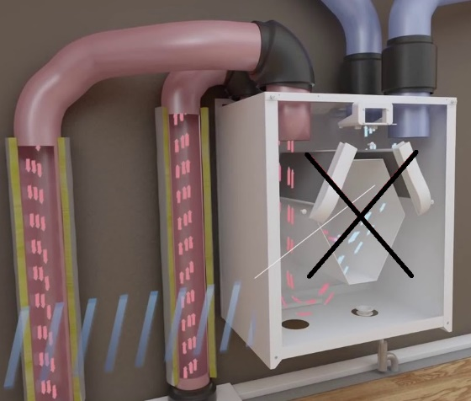 |  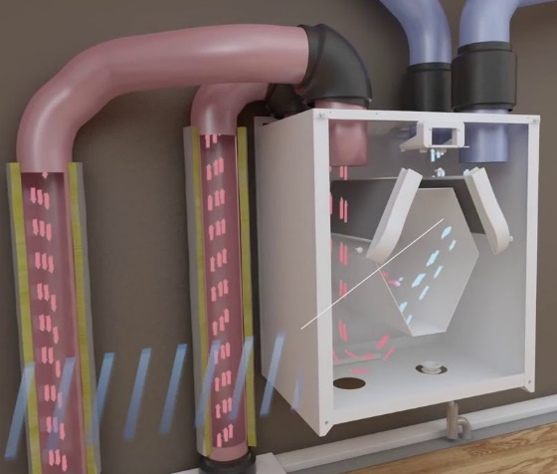 | 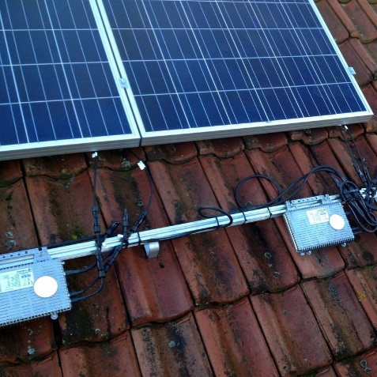 | 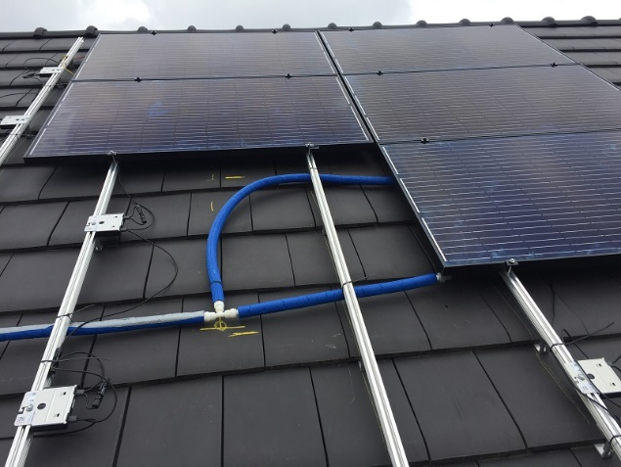 | 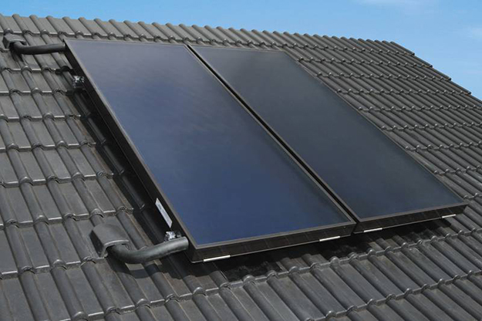 | 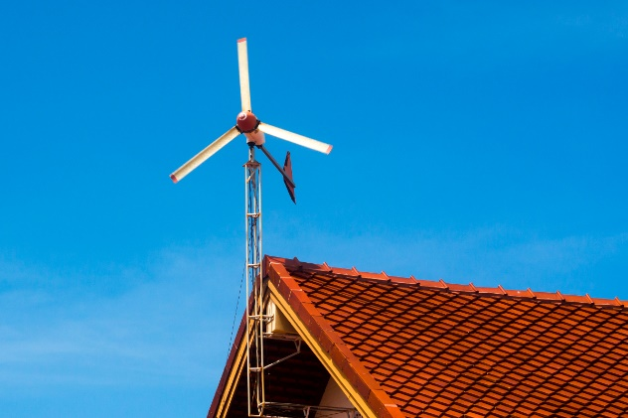 | 